Sheet1
상호 작용

1. 시스템 개요
- 문을 열거나 아이템을 사용하는 부분에서 사용 될 UI 표기
- 오브젝트 상호 작용 시 사용 가능 키를 바로 알 수 있도록 디자인
- 일정 범위내에 접근 할 시 사용키를 출력

2. 시스템 구성

명칭 | 내용 |  | 데이터 형태 | 비고
UI_Range | UI 표기를 위한 범위 |  | 콜라이더

3. 시스템 룰

3.1 사용 룰
- 플레이어가 상호작용 오브젝트의 범위 내에 존재 할 시 UI 출력
- 유저가 범위 밖으로 이동 시 UI를 삭제 한다.
- 유저가 사용 조건(시간, 아이템)을 만족 할 시 오브젝트가 작동한다.
- 사용 조건을 만족하지 못할 경우 UI 색을 다르게 표현한다.
- 사용 이후 상호작용 애니메이션을 출력
- 애니메이션 출력 시간은 (3)초 고정 값을 사용

3.2예외처리
- 애니메이션 출력 중 공격 받을 경우 상호작용을 취소
- 애니메이션이 시작 된 이후에는 이동 불가
- 애니메에션 종료 시 까지 액션 불가

4. UI 그래픽 구성
1
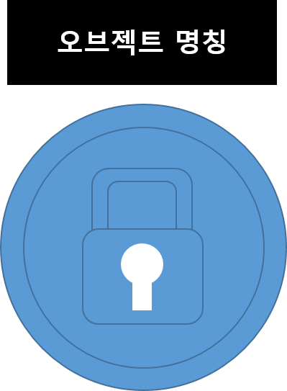

2

번호 | 명칭 | 내용 |  | 비고
1 | 상호작용 할 오브젝트 명칭 | 오브젝트 명칭 값을 받아 표기
2 | 상호작용 아이콘 | 시계 방향으로 차오르는 형태로 제작

5. 상호작용 UI를 표기할 오브젝트

